2022_01_data
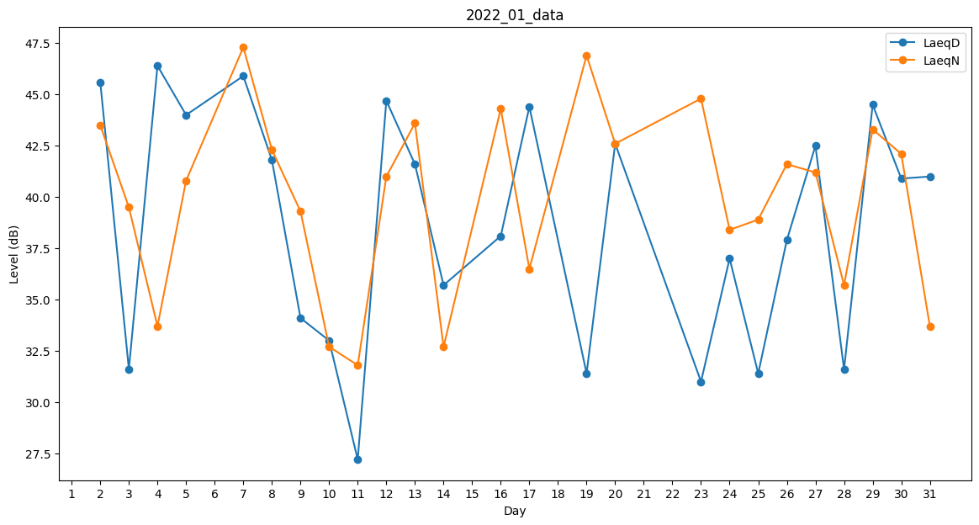
Day | LaeqD | LaeqN
1 | 0 | 0
2 | 45.6 | 43.5
3 | 31.6 | 39.5
4 | 46.4 | 33.7
5 | 44 | 40.8
6 | 0 | 37.8
7 | 45.9 | 47.3
8 | 41.8 | 42.3
9 | 34.1 | 39.3
10 | 33 | 32.7
11 | 27.2 | 31.8
12 | 44.7 | 41
13 | 41.6 | 43.6
14 | 35.7 | 32.7
15 | 33.2 | 0
16 | 38.1 | 44.3
17 | 44.4 | 36.5
18 | 0 | 39.4
19 | 31.4 | 46.9
20 | 42.6 | 42.6
21 | 34.8 | 0
22 | 0 | 36.4
23 | 31 | 44.8
24 | 37 | 38.4
25 | 31.4 | 38.9
26 | 37.9 | 41.6
27 | 42.5 | 41.2
28 | 31.6 | 35.7
29 | 44.5 | 43.3
30 | 40.9 | 42.1
31 | 41 | 33.7

